05-1、3#楼架空层软装清单
浩德伊河湾3#架空层软装清单
项目名称：浩德伊河湾项目 软装家具 |  |  |  |  |  |  |  |  |  | 说明
序号 | 位置 | 产品名称 | 产品图片/产品图纸 | 规格（长*宽*高）（单位：m) | 产品描述 | 数量 | 单位 | 含税单价（税率9 %） | 合价 | 备注
1 | 阅读空间 | 书桌 |  | 长3m，宽1m,高0.75 | 深色木质开放漆+ 古铜色拉丝金属底座, | 1 | 件 | 5800 | 5800 | 图片参考，具体以实际为准，尺寸需生产深化
2 | 阅读空间 | 异形阶梯 书桌及椅子 |  | 长2.2m，宽0.9m, | 阶梯：白色烤漆饰面+实木框架 椅子：实木框架+灰色/浅绿色布艺 | 1 | 组 | 4300 | 4300 | 图片参考，具体以实际为准，尺寸需生产深化
3 | 阅读空间+ 儿童绘画空间 | 椅子 |  | 成品尺寸 | 深色实木框架+深色皮革座面+金属支脚 | 11 | 件 | 900 | 9900 | 图片参考，具体以实际为准，尺寸需生产深化
4 | 阅读空间+ 儿童绘画空间 | 条椅 | 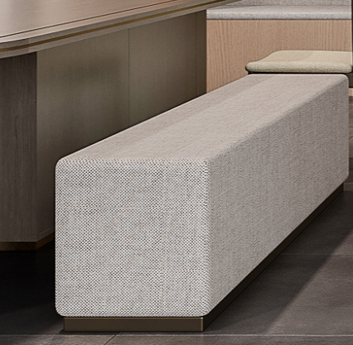 | 长1.5m，宽0.45m, | 浅灰色皮革座面+实木框架 | 1 | 件 | 2100 | 2100 | 图片参考，具体以实际为准，尺寸需生产深化
5 | 儿童绘画空间 | 儿童条形桌 |  | 长2m，宽0.9m, | 实木框架+白色/绿色烤漆饰面 | 1 | 组 | 3500 | 3500 | 图片参考，具体以实际为准，尺寸需生产深化
6 | 儿童绘画空间 | 手工桌 | 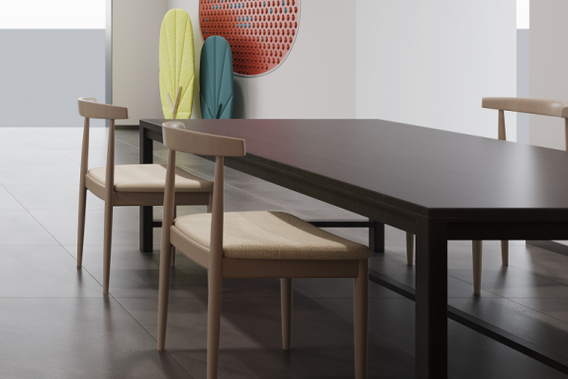 | 长1.8m，宽1.2m, | 深色木质开放漆+ 古铜色拉丝金属底座, | 1 | 件 | 3600 | 3600 | 图片参考，具体以实际为准，尺寸需生产深化
7 | 儿童绘画空间 | 黑板墙 |  | 长2.4m，高3.4m, | / | 1 | 件 | 1450 | 1450 | 1、含黑板粉笔（不同颜色） 2、图片参考，具体以实际为准，尺寸需生产深化
8 | 儿童绘画空间 | 积木背景墙 | 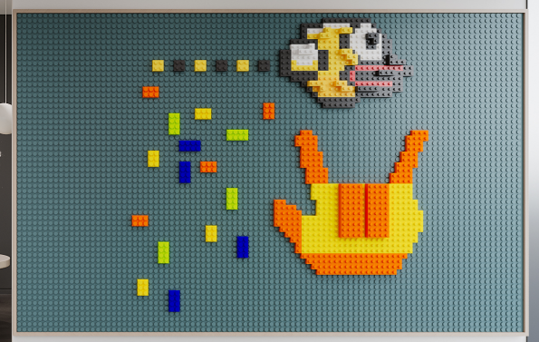 | 宽2.75m，高1.8m, | / | 1 | 件 | 2450 | 2450 | 1、含可拼装积木 2、图片参考，具体以实际为准，尺寸需生产深化
9 | 儿童绘画空间 | 装饰背景墙 | 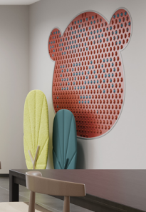 | 宽3m，高2m, | / | 1 | 件 | 2860 | 2860 | 图片参考，具体以实际为准，尺寸需生产深化
10 | 儿童绘画空间 | 树叶摆件 | 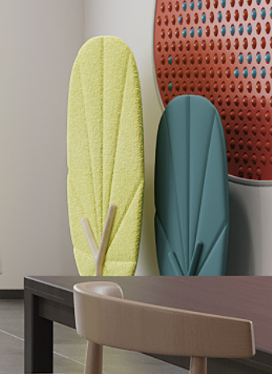 | 成品尺寸 | / | 1 | 件 | 1680 | 1680 | 图片参考，具体以实际为准，尺寸需生产深化
11 | 儿童绘画空间 | 艺术摆件 （暴力熊） |  | 高度1.5m,厂家 深化 | / | 1 | 件 | 1080 | 1080 | 图片参考，具体以实际为准，尺寸需生产深化
12 | 儿童绘画空间 | 挂画 | 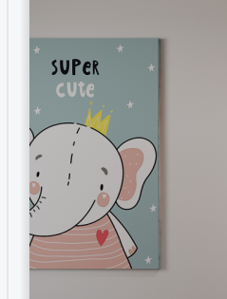 | 宽0.8m，高1.2m, | / | 1 | 件 | 480 | 480 | 图片参考，具体以实际为准，尺寸需生产深化
13 | 儿童绘画空间 | 挂画 |  | 宽0.8m，高1.2m, | / | 1 | 件 | 580 | 580 | 图片参考，具体以实际为准，尺寸需生产深化
14 | 儿童绘画空间 | 艺术吊灯 | 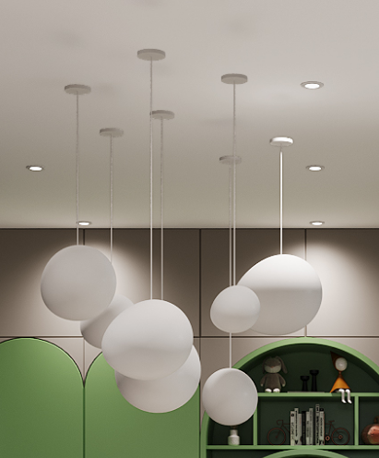 | 成品尺寸 | / | 1 | 组 | 3000 | 3000 | 图片参考，具体以实际为准，尺寸需生产深化
15 | 阅读空间 | 绿植 | 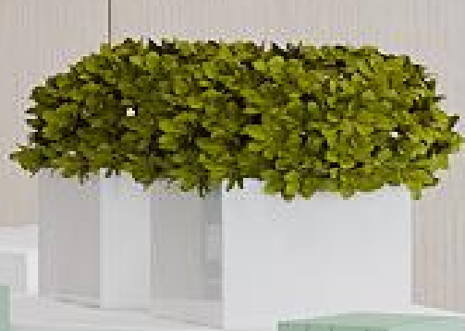 | 成品尺寸 | / | 1 | 组 | 786 | 786 | 图片参考，具体以实际为准，尺寸需生产深化
16 | 儿童绘画空间 | 小摆件 |  | 成品尺寸 | / | 1 | 组 | 1356 | 1356 | 图片参考，具体以实际为准，尺寸需生产深化
17 | 儿童空间书籍 | 书籍 |  | 成品尺寸 | / | 1 | 组 | 2050 | 0 | 要求：可直接阅读书籍 范围：动漫与绘本、少儿、童话、寓言等 | 募捐
18 | 阅读空间书籍 | 书籍 | 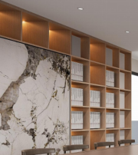 | 成品尺寸 | / | 1 | 摆满 预计500本 | 11000 | 0 | 要求：可直接阅读书籍 范围：文学、历史、小说、艺术、传记、健身与保健、家庭与育儿、烹饪与美食等 | 募捐
总计： |  |  |  |  |  | 28 |  |  | 44922.00

05-2、3#楼室内样板间软装清单
浩德伊河湾3#楼室内样板间软装清单
项目名称：浩德伊河湾项目 软装家具 |  |  |  |  |  |  |  |  |  | 说明
序号 | 位置 | 产品名称 | 产品图片/产品图纸 | 规格（长*宽*高）（单位：m) | 产品描述 | 数量 | 单位 | 含税单价（税率 9%） | 合价 | 备注
1 | 客厅 | 沙发 |  | 长2.7-2.8m | 实木框架+灰色系皮革座面 | 1 | 组 | 7000 | 7000 | 图片参考，具体以实际为准，尺寸需生产深化 | 7000
2 |  | 边椅 | 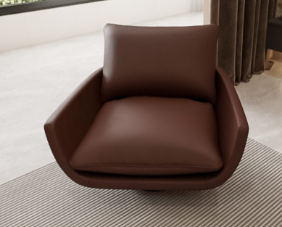 | 成品尺寸 | 实木框架+咖系皮革座面 | 1 | 件 | 3250 | 3250 | 图片参考，具体以实际为准，尺寸需生产深化 | 3250
3 |  | 茶几 |  | 成品尺寸 | 大理石台面+茶色玻璃 | 1 | 组 | 3800 | 3800 | 图片参考，具体以实际为准，尺寸需生产深化 | 3800
4 |  | 装饰品（沙发背景墙） |  | 成品尺寸 | 不锈钢+皮质硬包 | 1 | 组 | 1000 | 1000 | 图片参考，具体以实际为准，尺寸需生产深化 | 1000
5 |  | 装饰（钓鱼灯） | 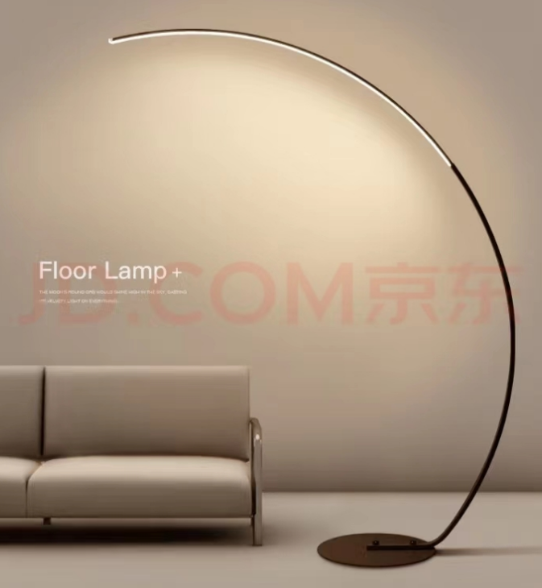 | 成品尺寸 | 不锈钢+亚克力灯片 | 1 | 件 | 1000 | 1000 | 图片参考，具体以实际为准，尺寸需生产深化 | 1000
6 |  | 装饰（壁灯） |  | H=1000mm | 不锈钢+亚克力灯片 | 1 | 件 | 1000 | 1000 | 图片参考，具体以实际为准，尺寸需生产深化 | 1000
7 |  | 地毯 |  | 3.0*1.8m | 1. 结构：腈纶 2. 毛线成份：60%腈纶40%尼龙 | 1 | 组 | 3200 | 3200 | 图片参考，具体以实际为准，尺寸需生产深化 | 3200
 |  | 阳台窗帘 |  | 定制尺寸 | 高端面料+纱 | 1 | 组 | 2500 | 2500 | 图片参考，具体以实际为准，尺寸需生产深化 | 2500
8 |  | 装饰品 |  | 成品尺寸 | / | 1 | 组 | 788 | 788 | 图片参考，具体以实际为准，尺寸需生产深化 | 788
9 | 餐厅 | 餐桌 |  | 长1.5m，宽0.8m， 高0.75m | 白色岩板+不锈钢+木饰面 | 1 | 件 | 4000 | 4000 | 图片参考，具体以实际为准，尺寸需生产深化 | 4000
10 |  | 餐椅 |  | 成品尺寸 | 实木框架+皮革座面 | 4 | 件 | 1000 | 4000 | 图片参考，具体以实际为准，尺寸需生产深化 | 4000
11 |  | 装饰（吊灯） | 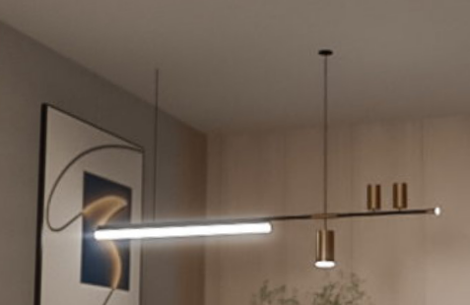 | 长1.2m | 不锈钢+亚克力灯片 | 1 | 件 | 800 | 800 |  | 800
12 |  | 装饰画 |  | 定制尺寸 | / | 1 | 件 | 686 | 686 | 图片参考，具体以实际为准，尺寸需生产深化 | 686
13 |  | 装饰画 |  | 定制尺寸 | / | 1 | 件 | 560 | 560 | 图片参考，具体以实际为准，尺寸需生产深化 | 560
14 |  | 装饰品 | 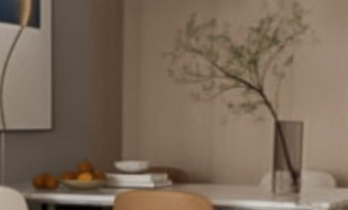 | 成品尺寸 | / | 1 | 组 | 1860 | 1860 | 图片参考，具体以实际为准，尺寸需生产深化 | 1860
15 | 书房 | 装饰画 |  | 成品尺寸 （需结合现场墙体尺寸） | / | 1 | 件 | 945 | 945 | 图片参考，具体以实际为准，尺寸需生产深化 | 945
16 |  | 书桌 | 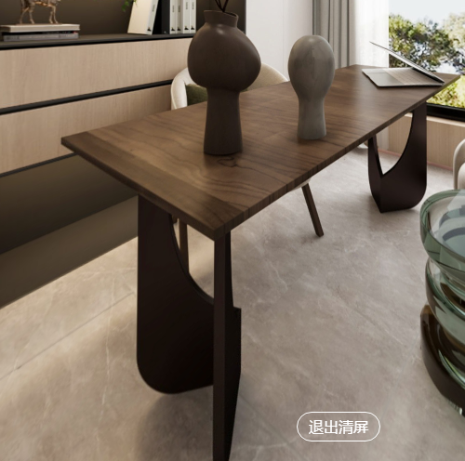 | 长1.5m，高0.6m,宽0.8m | 木质开放漆 | 1 | 件 | 3000 | 3000 | 图片参考，具体以实际为准，尺寸需生产深化 | 3000
17 |  | 椅子 |  | 成品尺寸 | / | 1 | 件 | 1500 | 1500 | 图片参考，具体以实际为准，尺寸需生产深化 | 1500
18 |  | 椅子 | 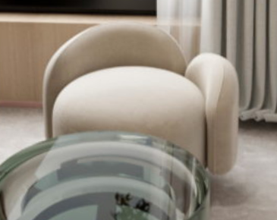 | 成品尺寸 | 实木框架+布艺座面 | 1 | 件 | 1890 | 1890 | 图片参考，具体以实际为准，尺寸需生产深化 | 1890
19 |  | 椅子 | 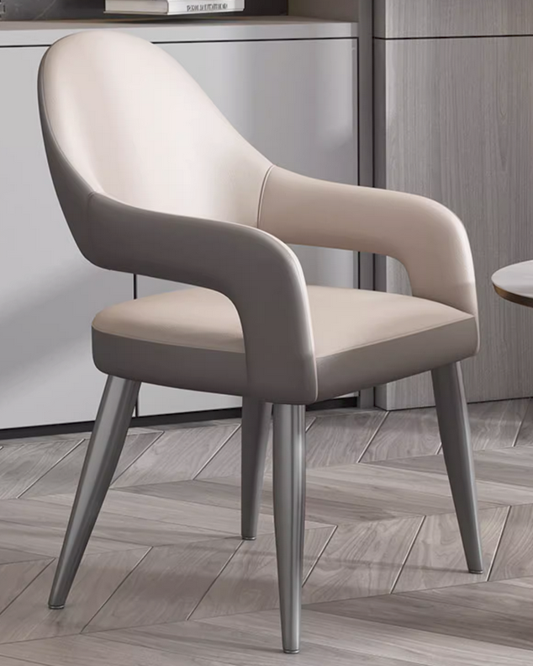 | 成品尺寸 | 实木框架+皮革座面 | 1 | 件 | 1200 | 1200 | 图片参考，具体以实际为准，尺寸需生产深化 | 1200
20 |  | 装饰品 | 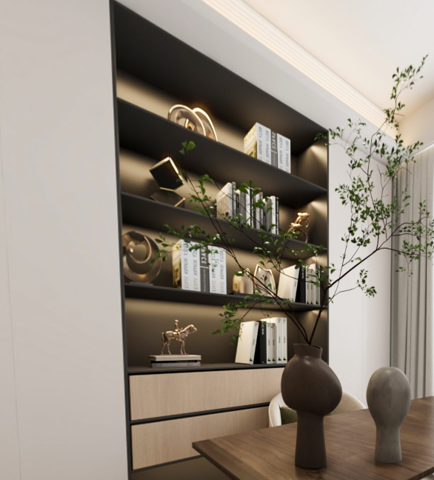 | 成品尺寸 书本为真书 | / | 1 | 组 | 1000 | 1000 | 图片参考，具体以实际为准，尺寸需生产深化 | 1000
21 |  | 窗帘 | 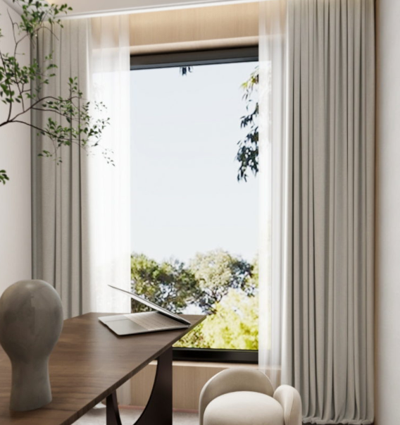 | 定制尺寸 | 高端面料+纱+窗帘盒 | 1 | 组 | 3000 | 3000 | 图片参考，具体以实际为准，尺寸需生产深化 | 3000
22 | 儿童房 | 床（含两个床头柜、床垫、枕头等一套） |  | 长2m，宽1.5m, | / | 1 | 组 | 9880 | 9880 | 图片参考，具体以实际为准，尺寸需生产深化 | 9880
23 |  | 床头背景墙（装饰品） |  | 成品尺寸 | / | 1 | 组 | 2000 | 2000 | 图片参考，具体以实际为准，尺寸需生产深化 | 2000
24 |  | 床上用品（4件套，含被子，床垫） | 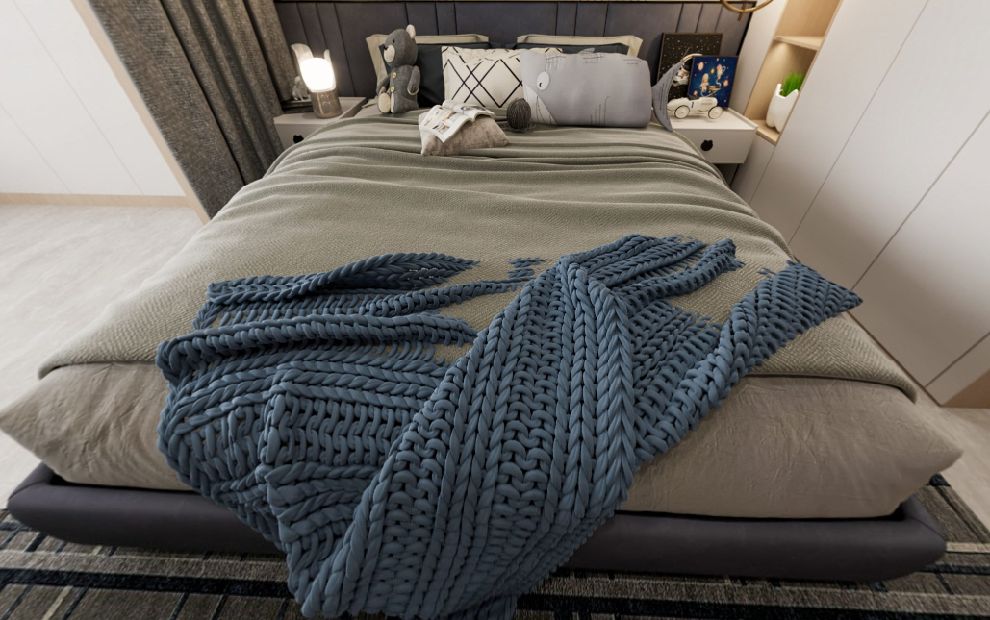 | 长1.8m，宽1.4m, | / | 1 | 件 | 4300 | 4300 | 图片参考，具体以实际为准，尺寸需生产深化 | 4300
25 |  | 装饰品 |  | 成品尺寸 | / | 1 | 组 | 1880 | 1880 | 图片参考，具体以实际为准，尺寸需生产深化 | 1880
26 |  | 装饰吊灯 |  | 成品尺寸 | 不锈钢+亚克力灯片 | 1 | 组 | 1600 | 1600 | 图片参考，具体以实际为准，尺寸需生产深化 | 1600
27 |  | 装饰吊灯 | 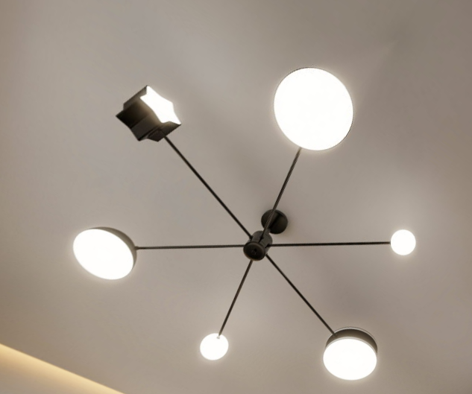 | 成品尺寸 | 不锈钢+亚克力灯片 | 1 | 组 | 1600 | 1600 | 图片参考，具体以实际为准，尺寸需生产深化 | 1600
28 |  | 地毯 |  | 2.0*1.2m | 1. 结构：腈纶 2. 毛线成份：60%腈纶40%尼龙 | 1 | 组 | 3000 | 3000 | 图片参考，具体以实际为准，尺寸需生产深化 | 3000
29 |  | 窗帘 | 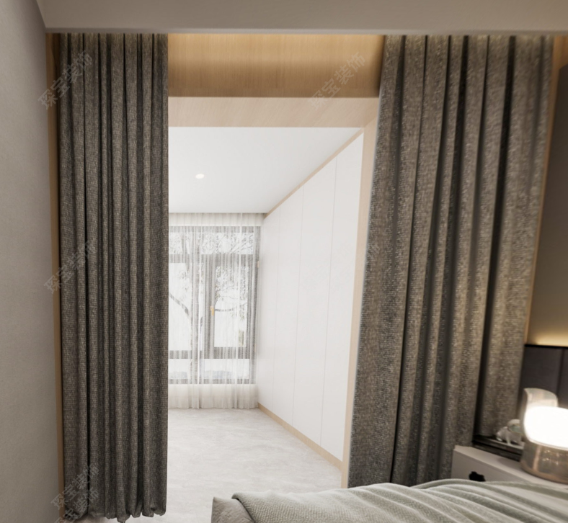 | 定制尺寸 | 高端面料+纱+窗帘盒 | 1 | 组 | 3000 | 3000 | 图片参考，具体以实际为准，尺寸需生产深化 | 3000
30 | 主卧 | 床（含两个床头柜、床垫、枕头等一套） |  | 长2m，宽1.8m, | / | 1 | 件 | 9880 | 9880 | 图片参考，具体以实际为准，尺寸需生产深化 | 9880
31 |  | 床头背景墙（装饰品） | 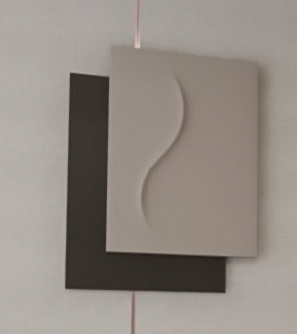 | 成品尺寸 | / | 1 | 组 | 1000 | 1000 | 图片参考，具体以实际为准，尺寸需生产深化 | 1000
32 |  | 床上用品（4件套，含被子，床垫） |  | 长2m，宽1.8m, | / | 1 | 件 | 4300 | 4300 | 图片参考，具体以实际为准，尺寸需生产深化 | 4300
33 |  | 装饰品 |  | 成品尺寸 | / | 1 | 组 | 1880 | 1880 | 图片参考，具体以实际为准，尺寸需生产深化 | 1880
34 |  | 装饰吊灯 |  | 成品尺寸 | 不锈钢+亚克力灯片 | 1 | 组 | 1000 | 1000 | 图片参考，具体以实际为准，尺寸需生产深化 | 1000
35 |  | 装饰品 |  | 成品尺寸 书本为真书 | / | 1 | 组 | 1000 | 1000 | 图片参考，具体以实际为准，尺寸需生产深化 | 1000
36 |  | 地毯 |  | 长2m，宽2.4m, | 1. 结构：腈纶 2. 毛线成份：60%腈纶40%尼龙 | 1 | 组 | 3500 | 3500 | 图片参考，具体以实际为准，尺寸需生产深化 | 3500
37 |  | 窗帘 | 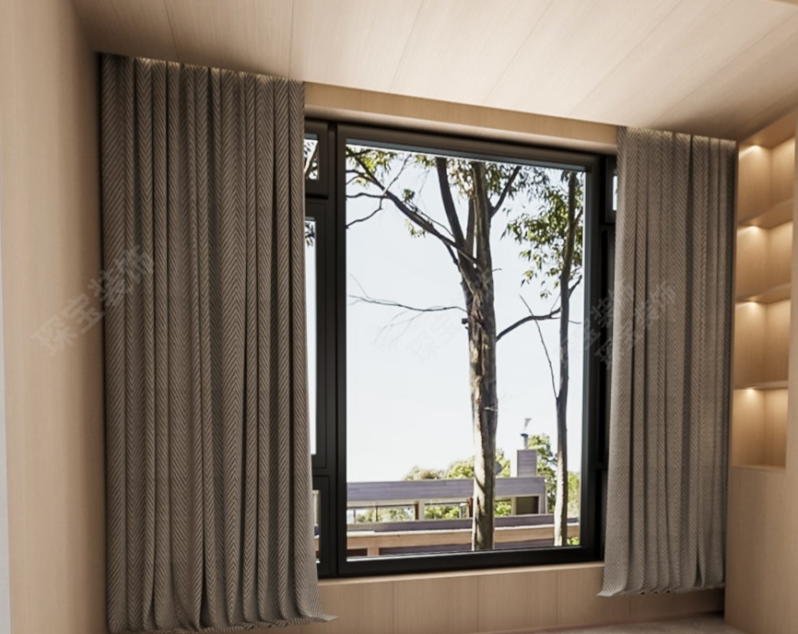 | 定制尺寸 | 高端面料+纱+窗帘盒 | 1 | 组 | 3000 | 3000 | 图片参考，具体以实际为准，尺寸需生产深化 | 3000
38 | 主卧卫生间 | 装饰品 |  | 含香薰、摆件、装饰品等 | / | 1 | 组 | 2000 | 2000 | 图片参考，具体以实际为准，尺寸需生产深化 | 2000
39 |  | 装饰品 | 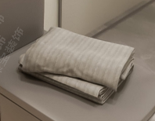 | 含毛巾、浴巾、拖鞋 | / | 1 | 组 | 680 | 680 | 图片参考，具体以实际为准，尺寸需生产深化 | 680
 |  | 百叶 |  | 尺寸详见现场 | / | 1 | 组 | 860 | 860 | 图片参考，具体以实际为准，尺寸需生产深化 | 860
40 |  | 装饰品 |  | 灯具、仿真绿植 | / | 2 | 组 | 1500 | 3000 | 图片参考，具体以实际为准，尺寸需生产深化 | 1500
41 | 卫生间 | 装饰品 |  | 含毛巾、浴巾、拖鞋 | / | 1 | 组 | 680 | 680 | 图片参考，具体以实际为准，尺寸需生产深化 | 680
 |  | 百叶 |  | 尺寸详见现场 | / | 1 | 组 | 860 | 860 | 图片参考，具体以实际为准，尺寸需生产深化 | 860
42 |  | 装饰品 |  | 含香薰、摆件、装饰品等 | / | 1 | 组 | 680 | 680 | 图片参考，具体以实际为准，尺寸需生产深化 | 680
总计： |  |  |  |  |  | 49 |  | 0 | 109559.00 |  | 108059

